Sheet1
 |  | 4060 Frequency Divider/Counter*

 | RC Oscillator |  |  | Pin | Frequency (Hz) | Period (s)
 | R1 | 47000 | Ω | CLK | 10.63830 | 0.1
 | C1 | 0.000001 | F | Q4 | 0.66489 | 1.5
 |  |  |  | Q5 | 0.33245 | 3.0
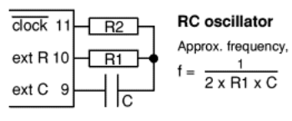
 |  |  |  | Q6 | 0.16622 | 6.0
 |  |  |  | Q7 | 0.08311 | 12.0
 |  |  |  | Q8 | 0.00519 | 192.5
 |  |  |  | Q9 | 0.00260 | 385.0
 |  |  |  | Q10 | 0.00130 | 770.0
 |  |  |  | Q11 | 0.00065 | 1,540.1
 |  |  |  | Q12 | 0.00004 | 24,641.5
 |  |  |  | Q13 | 0.00002 | 49,283.1
 |  |  |  | Q14 | 0.00001 | 98,566.1

* | https://electronicsclub.info/cmos.htm#4060

